Full 1
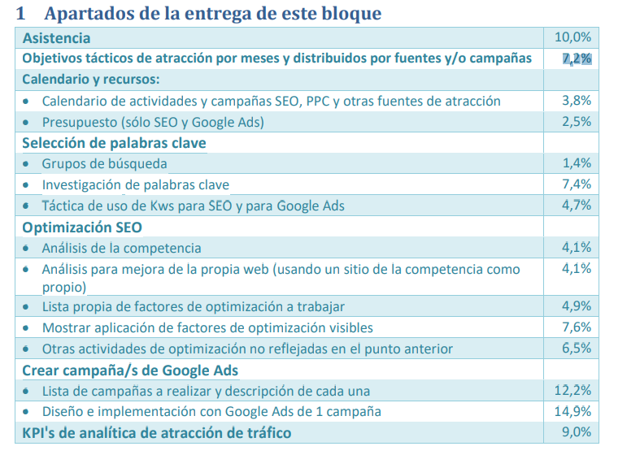
Objetivos Tácticos | 7.20% | Haris
Calendario y recursos:
Calendario de actividades y campañas SEO, PPC y otras fuentes de atracción | 3.80% | Haris
Presupuesto (sólo SEO y Google Ads) | 2.50% | Haris
Selección de palabras clave
- Grupos de búsqueda | 1.40% | Soukaina
- Investigación de palabras clave | 7.40% | Soukaina
- Táctica de uso de Kws para SEO y para Google Ads | 4.70% | Soukaina
Optimización SEO
- Análisis de la competencia | 4.10% | Andreu
- Análisis para mejora de la propia web (usando un sitio de la competencia como propio) | 4.10% | Andreu
- Lista propia de factores de optimización a trabajar | 4.90% | Andreu
- Mostrar aplicación de factores de optimización visibles | 7.60% | Andreu
- Otras actividades de optimización no reflejadas en el punto anterior | 6.50% | Manuel
Crear campaña/s de Google Ads
- Lista de campañas a realizar y descripción de cada una | 12.20% | Arnau
- Diseño e implementación con Google Ads de 1 campaña | 14.90% | Manuel
KPI's de analítica de atracción de tráfico | 9.00% | Arnau

